概要
CSZZ IDE
TEAM MEMBER:
陈海波 陈华金 张永鑫
* 此项目主要以开源项目https://github.com/kasonyang/kalang作为base进行二次开发
* 此项目将会遵循MIT 开发原则进行工程上的修改

框架说明
框架图
词法语法分析->构建抽象语法树(AST)->类型检查->生成目标代码

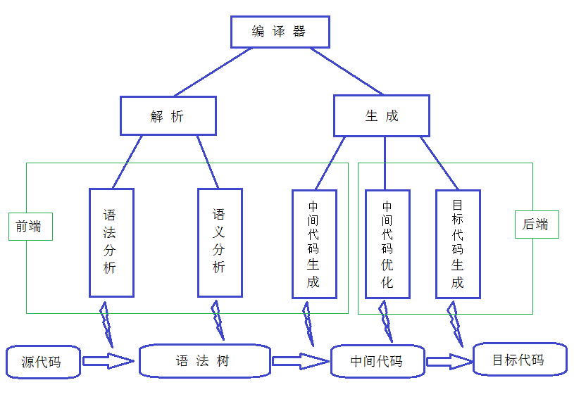

1. 首先，第一步是词法语法分析，这一块我采用的是antlr。

2. 语法分析后，接下来就是构建抽象语法树。这一步就是将parser（由antlr生成）的输出（ParseTree）进行进一步的处理，得到AST，以便更好的对语法进行分析，同时可以对语法树就行标志或者转换等操作。
在构建语法树的过程中，可以对ParseTree和AST进行映射，这样对AST进行分析时如果有任何问题可以由AST反推回去ParseTree，以便定位错误的位置。

3. 得到抽象语法树后，如果你的编译器是静态类型安全的，那么还需要对语法树进行类型检查，在做类型检查的时候可以顺便把语法糖处理了，
比如说Integer i=3，这个赋值是类型不匹配的，你需要将其转换为:Integer i=new Integer(3),这样就类型匹配了。

4. 类型检查完后，就可以生成目标代码了。目标代码可以生成本地的二进制代码，也可以生成java的字节码，甚至可以生成另一种高级语言的表示。
这一步是采用直接生成java的class二进制文件的，后来发现因为自己在这方面没什么经验，生成的代码老是有各种问题，每次出问题调试起来非常费劲，于是换成生成另一种高级语言java的表示，这样有什么bug，找起来就方便多了。

流程说明
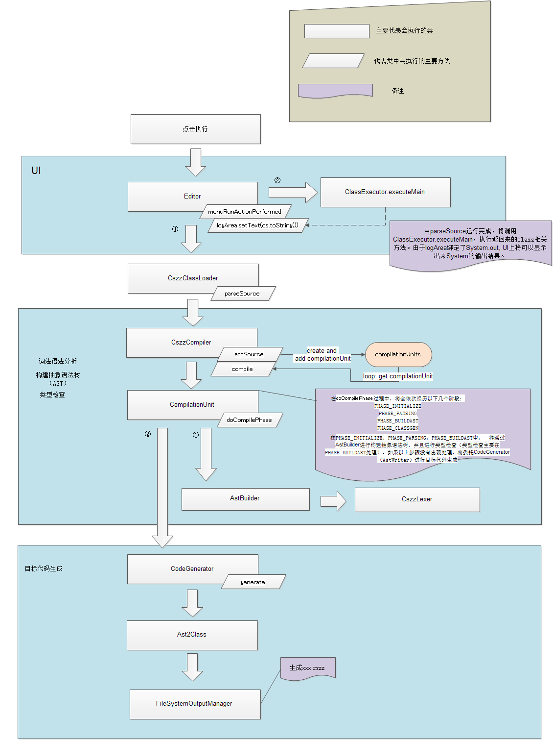
当点击‘run’时，将主要会执行以下流程

